Цель 8 (Goal 8)
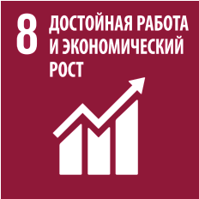
 |  | Цель 8. Содействие поступательному, всеохватному и устойчивому экономическому росту, полной и производительной занятости и достойной работе для всех

8.1.1 | Ежегодные темпы роста реального ВВП на душу населения
8.2.1 | Ежегодные темпы роста реального ВВП на одного занятого
8.3.1 | Доля неформальной занятости от общей занятости в разбивке по сектору и полу
8.4.2 | Совокупное внутреннее материальное потребление, внутреннее материальное потребление на душу населения и внутреннее материальное потребление в процентном отношении к ВВП
8.5.1 | Средний почасовой заработок работников в разбивке по полу, возрасту и роду занятий, а также признаку инвалидности
8.5.2 | Уровень безработицы в разбивке по полу, возрасту и признаку инвалидности
8.6.1 | Доля молодежи (в возрасте от 15 до 24 лет), которая не работает, не учится и не приобретает профессиональных навыков
8.7.1 | Доля и число детей в возрасте от 5 до 17 лет, занятых детским трудом, в разбивке по полу и возрасту
8.8.1 | Уровень производственного травматизма со смертельным и несмертельным исходом на 100000 работников в разбивке по полу и миграционному статусу
8.9.1 | Непосредственный вклад туризма в ВВП и в темпы роста
8.10.1 | Число a) филиалов коммерческих банков на 100 000 взрослых и b) банкоматов на 100 000 взрослых
8.10.2 | Доля взрослых (15 лет и старше), имеющих счет в банке или ином финансовом учреждении или пользующихся услугами операторов мобильных финансовых услуг
8.b.1 | Наличие разработанной и осуществляемой национальной стратегии молодежной занятости в качестве отдельной стратегии или в рамках национальной стратегии в области занятости

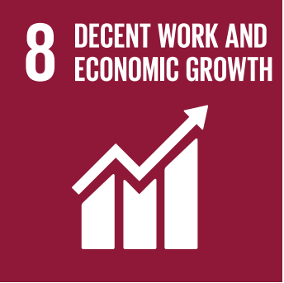
 |  | Goal 8. Promote sustained, inclusive and sustainable economic growth, full and productive employment and decent work for all

8.1.1 | Annual growth rate of real GDP per capita
8.2.1 | Annual growth rate of real GDP per one employed person
8.3.1 | Proportion of informal employment in total employment, by sector and sex
8.4.2 | Domestic material consumption, domestic material consumption per capita, and domestic material consumption per GDP
8.5.1 | Average hourly earnings of employees, by sex, age, occupation and persons with disabilities
8.5.2 | Unemployment rate, by sex, age and persons with disabilities
8.6.1 | Proportion of youth (aged 15–24 years) not in education, employment or training
8.7.1 | Proportion and number of children aged 5–17 years engaged in child labour, by sex and age
8.8.1 | Fatal and non-fatal occupational injuries per 100,000 workers, by sex and migrant status
8.9.1 | Tourism direct GDP as a proportion of total GDP and in growth rate
8.10.1 | (a) Number of commercial bank branches per 100,000 adults and (b) number of automated teller machines (ATMs) per 100,000 adults
8.10.2 | Proportion of adults (15 years and older) with an account at a bank or other financial institution or with a mobile-money-service provider
8.b.1 | Existence of a developed and operationalized national strategy for youth employment, as a distinct strategy or as part of a national employment strategy

